업무 시작일 및 종료일
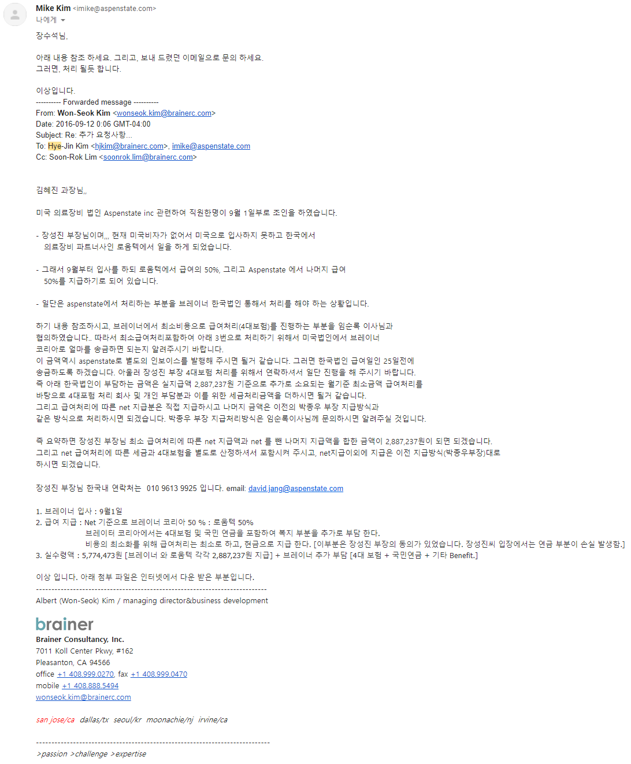
16.09.01 | 공식 업무 시작
 | 급여는 연봉 8500만 기준으로 실수령액만 받고 세금은 사측에서 처리하기로 함.
 | 로움텍과 브레이너 코리아에서 50%, 50%씩 부담하기로 함.
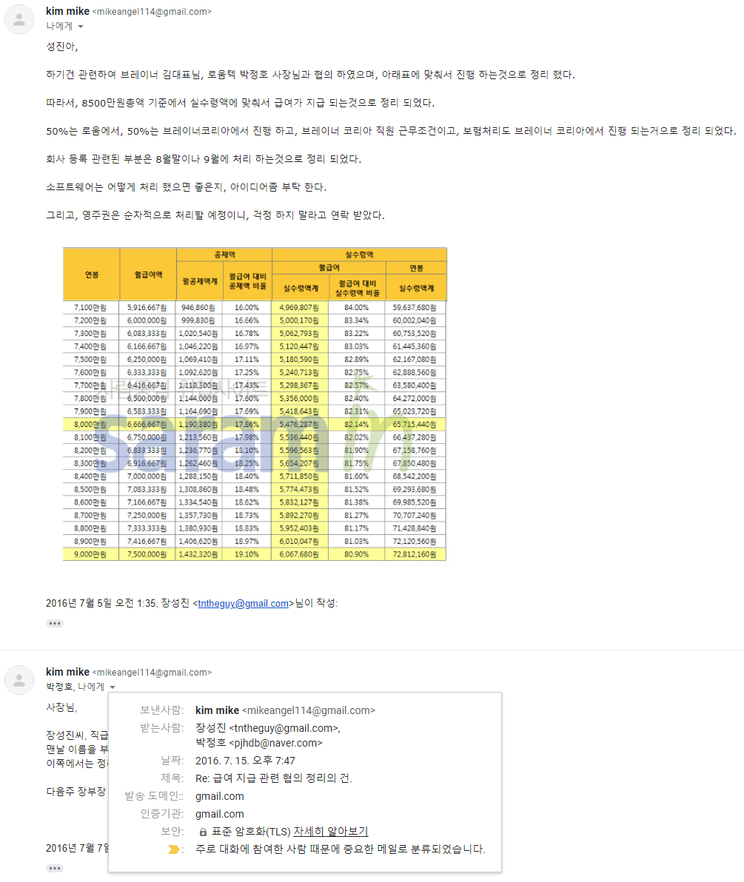

19.05.31 | 한국에서의 업무 종료, 미국 오피스로 이동
 | 이때부터 Aspenstate에서 급여 100% 부담
 | 참고) 한국의 브레이너 코리아와 Aspenstate의 오너는 동일인입니다.

 | 브레이너 코리아로부터는 급여를 제때 지급 받았으나 로움텍으로부터 정상적으로 지급받지 못했습니다.
 | 로움텍 박정호 사장으로 부터 미지급된 급여를 받고자 합니다.

 | 참고)
 | 김원석 : 브레이너 코리아, Aspenstate 오너
 | 박정호 : 로움텍 오너
 | 로움텍 주소 : 경기도 고양시 일산동구 장진천길 66-16 (주)로움텍
 |  | TEL: 031)975-2355, FAX: 031)975-2358
 | 박정호 사장 연락처
 |  | pjhdb@naver.com
 |  | 010-8769-4210

 | 체불된 임금을 받고자 문의 드립니다.

 | 안녕하세요 저는 장성진이라고 합니다.
 | 현재 미국에 거주하고 있습니다. 따라서 체불된 임금을 받기 위한 절차를 도와주실 대리인이 필요합니다.
 | 연락은 메일 위주로 하되 급한경우 전화 통화를 하면 좋을것 같습니다.
 | 16년 9월부터 19년 5월까지의 금여중 약70%가 미지급된 상태입니다.
 | 회사가 어렵다고 지급을 차일 피일 미루는것을 사정을 보아드리다가 지금까지 왔습니다. 다른데 쓸돈은 있는데 제게 지금할 돈은 없다고 한것을 알게 되었습니다. 따라서 가능한 상대방의 사정은 보아주지 말고 최디한 일시불로 받아냈으면 합니다.
 | 간단하게 정리한 첨부파일을 보시고 어떻게 진행하면 좋을지 의견 부탁드립니다.
 | 그리고 수임 비용 및 경비등에 대한것도 알려 주시면 좋겠습니다.

 | 장성진 배상.

최근에 주고받은 지급 요청 메일과 그에 대한 회신들
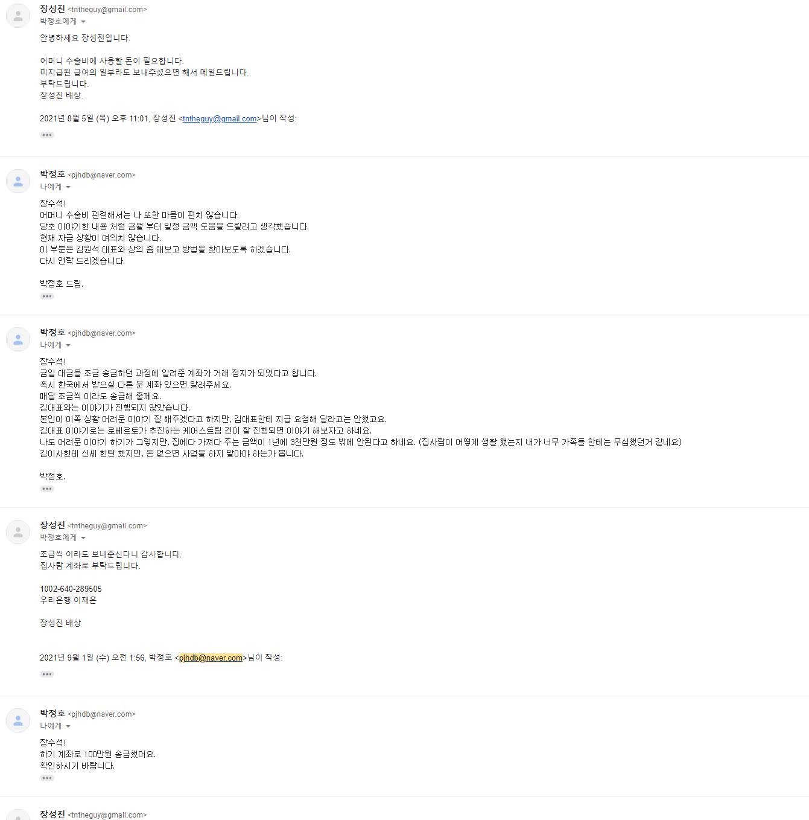
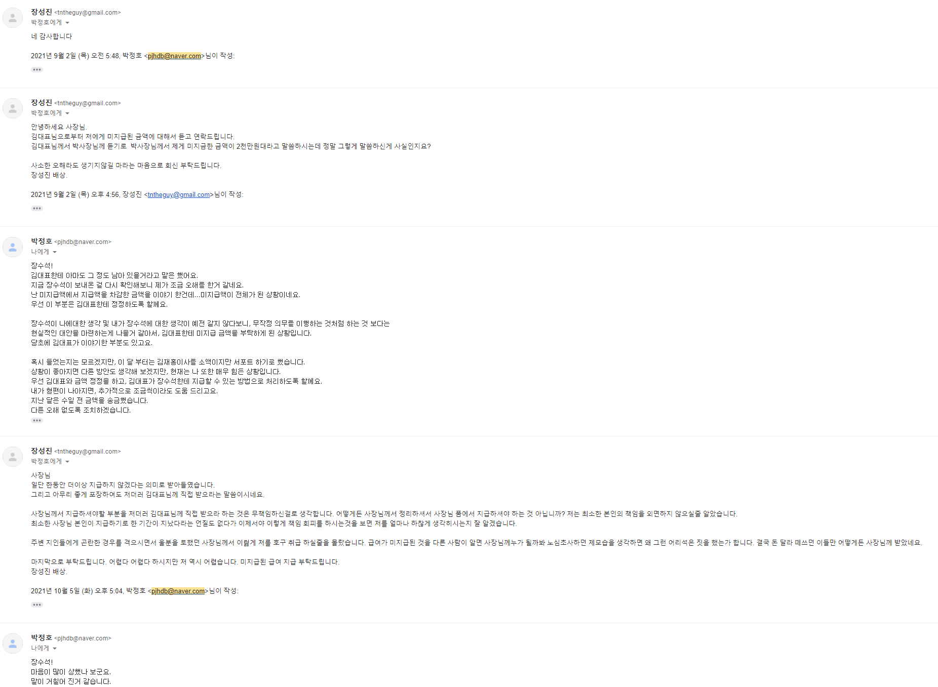
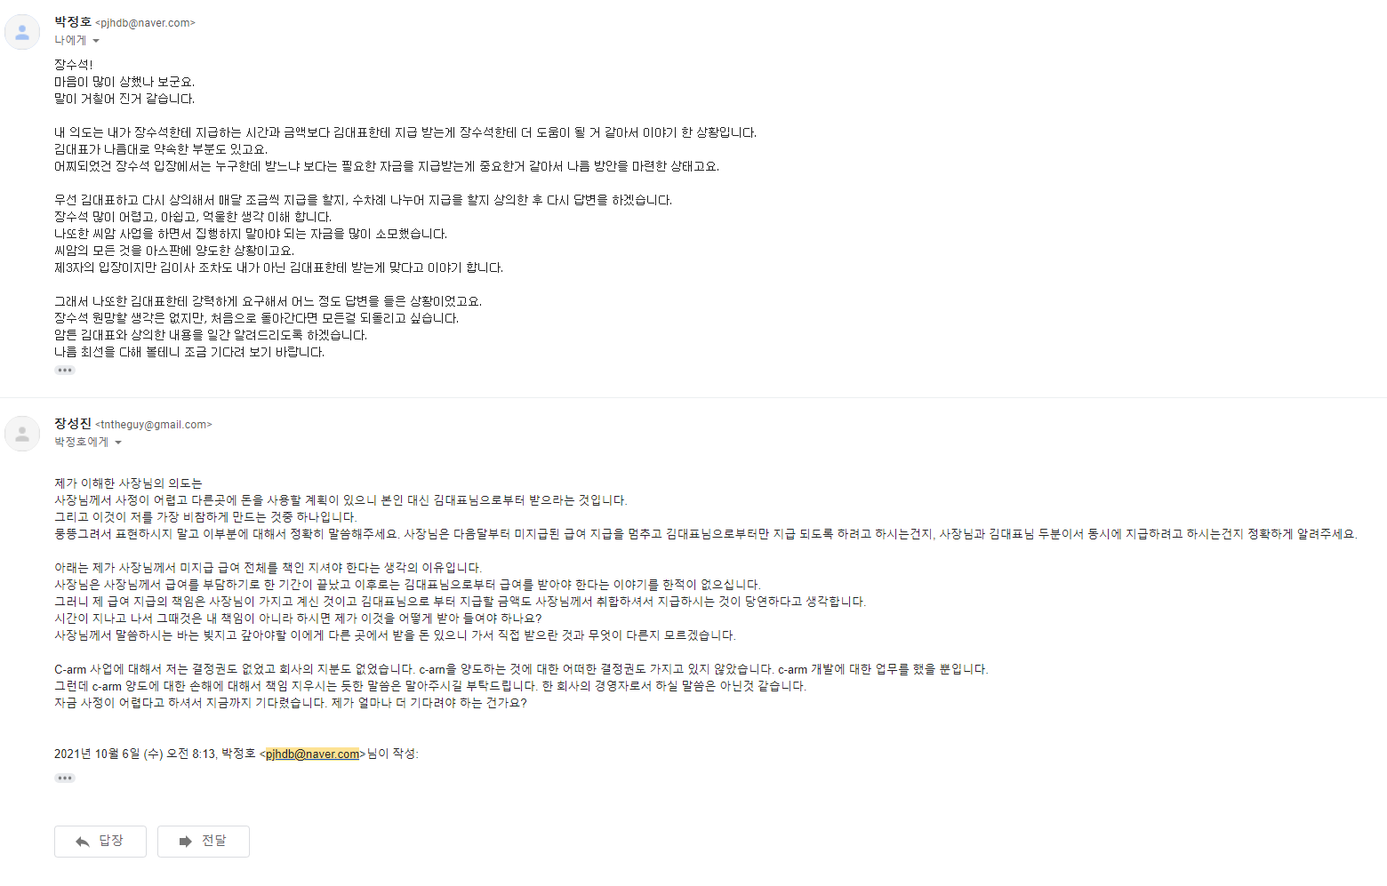
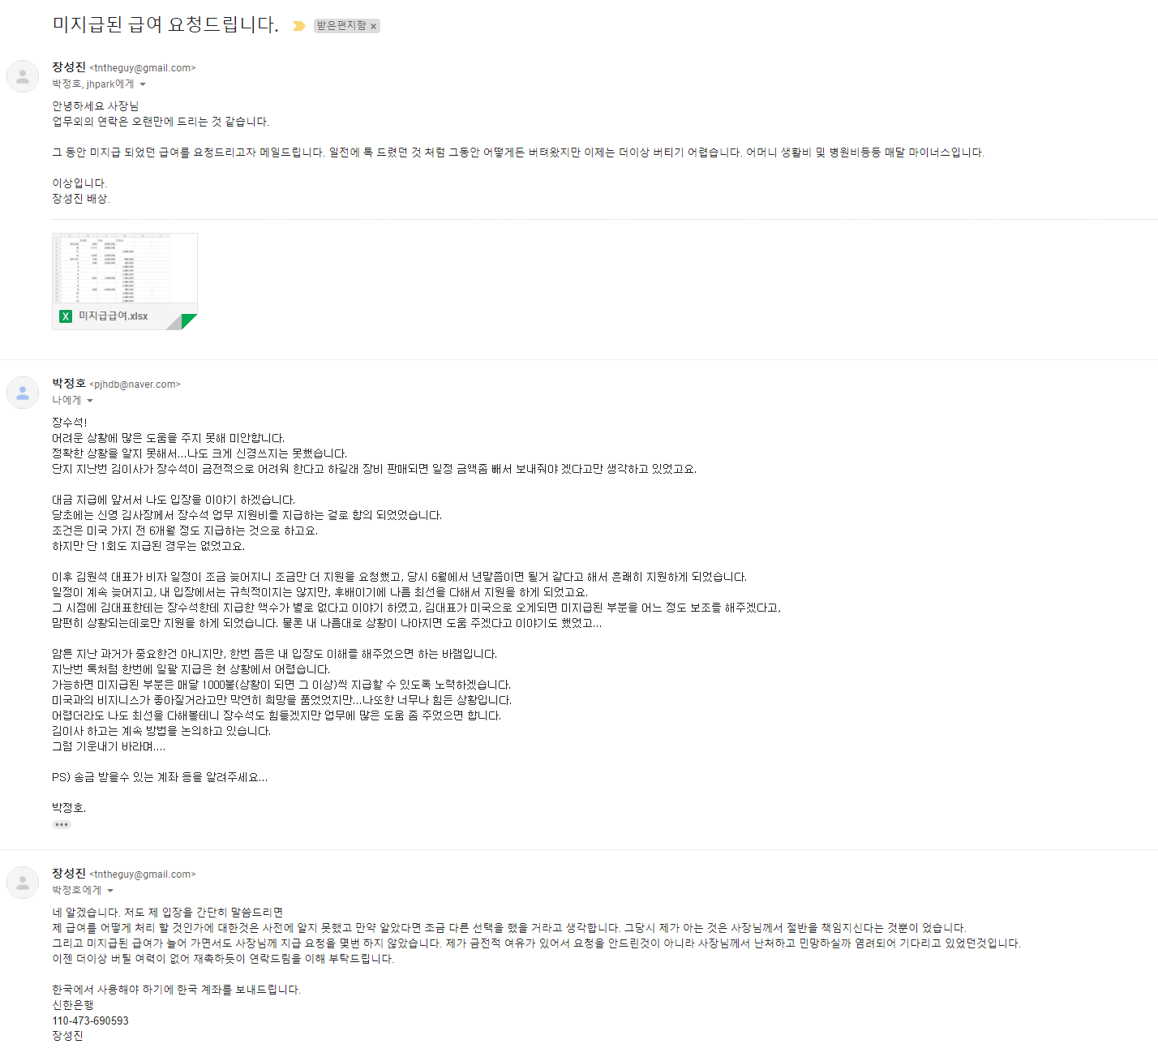
8월 4일부터 10월 6일까지 주고 받은 메일입니다.

